Hoja1
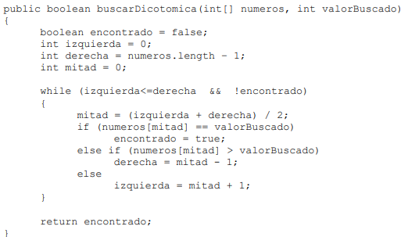
DICOTOMICA PAR | # | BLOQUE | IZQUIERDA | DERECHA | MITAD | VALOR B | IZQ <= DERECHA | !ENCONTRADO | numeros[mitad] == valorBuscado | numeros[mitad] > valorBuscado
 | 1 | 1 | 0 | 7 | 3 |  | TRUE | TRUE | TRUE
 |  |  |  |  |  | 4
[0,1,2,4,6,8,10,12]

DICOTOMICA PAR | # | BLOQUE | IZQUIERDA | DERECHA | MITAD | VALOR B | IZQ <= DERECHA | !ENCONTRADO | numeros[mitad] == valorBuscado | numeros[mitad] > valorBuscado
 | 1 | 1 | 0 | 7 | 3 | 8 | TRUE | TRUE | FALSE | FALSE
 | 2 | 2 | 4 | 7 | 5 |  | TRUE | TRUE | TRUE

[0,1,2,4,6,8,10,12]

DICOTOMICA PAR | # | BLOQUE | IZQUIERDA | DERECHA | MITAD | VALOR B | IZQ <= DERECHA | !ENCONTRADO | numeros[mitad] == valorBuscado | numeros[mitad] > valorBuscado
 | 1 | 1 | 0 | 7 | 3 | 12 | TRUE | TRUE | FALSE | FALSE
 | 2 | 2 | 4 | 7 | 5 |  | TRUE | TRUE | FALSE | FALSE
 | 3 | 3 | 6 | 7 | 6 |  | TRUE | TRUE | FALSE | FALSE
[0,1,2,4,6,8,10,12] | 4 | 4 | 7 | 7 | 7 |  | TRUE | TRUE | TRUE

DICOTOMICA PAR | # | BLOQUE | IZQUIERDA | DERECHA | MITAD | VALOR B | IZQ <= DERECHA | !ENCONTRADO | numeros[mitad] == valorBuscado | numeros[mitad] > valorBuscado
 | 1 | 1 | 0 | 7 | 3 |  | TRUE | TRUE | TRUE
 |  |  |  |  |  | 4
[0,1,2,4,6,8,10]

DICOTOMICA PAR | # | BLOQUE | IZQUIERDA | DERECHA | MITAD | VALOR B | IZQ <= DERECHA | !ENCONTRADO | numeros[mitad] == valorBuscado | numeros[mitad] > valorBuscado
 | 1 | 1 | 0 | 7 | 3 | 8 | TRUE | TRUE | FALSE | FALSE
 | 2 | 2 | 4 | 7 | 5 |  | TRUE | TRUE | TRUE

[0,1,2,4,6,8,10]

DICOTOMICA PAR | # | BLOQUE | IZQUIERDA | DERECHA | MITAD | VALOR B | IZQ <= DERECHA | !ENCONTRADO | numeros[mitad] == valorBuscado | numeros[mitad] > valorBuscado
 | 1 | 1 | 0 | 7 | 3 | 12 | TRUE | TRUE | FALSE | FALSE
 | 2 | 2 | 4 | 7 | 5 |  | TRUE | TRUE | TRUE

[0,1,2,4,6,8,10]

